Οδηγίες
ΠΡΟΣΟΧΗ:
Για την σωστή εισαγωγή και διαχείριση των αρχείων Excel θα πρέπει να τηρηθούν οι παρακάτω οδηγίες

Κατεβάστε το σωστό αρχείο στον Η/Υ σας : είναι άλλο για εποχικό προσωπικό (ΣΟΧ) ή για μίσθωση έργου (ΣΜΕ) και αντίστοιχα άλλο για κάθε κατηγορία ΠΕ, ΤΕ, ΔΕ ή ΥΕ
Εισαγάγετε τα στοιχεία του υποψήφιου, με ιδιαίτερη προσοχή στις στήλες με τα μπλε γράμματα
ΠΡΟΣΟΧΗ: Να μην πατάτε το space bar και να μην εισάγετε χαρακτήρες σε κελιά με αριθμητικά δεδομένα
Επίσης, η πρώτη στήλη ΑΜ είναι υποχρεωτικό να συμπληρωθεί, έστω και με μία τυπικη σειριακή αρίθμηση
ΚΩΛΥΜΑ 8ΜΗΝΗΣ ΑΠΑΣΧΟΛΗΣΗΣ, ΚΩΛΥΜΑ Π.Δ. 164/2004 άρθρο 5 , ΒΑΘΜΟΣ ΕΝΤΟΠΙΟΤΗΤΑΣ: επιλογή από λίστα "Ναι " ή "Οχι"
ΚΥΡΙΑ ΠΡΟΣΟΝΤΑ(1) / ΣΕΙΡΑ ΕΠΙΚΟΥΡΙΑΣ : επιλογή από λίστα "1" ή "Α" ή "Β" ή "Γ" ή "Δ" ή "Ε"
ΧΡΟΝΟΣ ΑΝΕΡΓΙΑΣ(σε μήνες): μόνο αριθμητικά δεδομένα
ΠΟΛΥΤΕΚΝΟΣ (αριθμ. τέκνων): μόνο αριθμητικά δεδομένα
ΤΕΚΝΟ ΠΟΛΥΤΕΚΝΗΣ ΟΙΚΟΓΕΝΕΙΑΣ (αριθμ. τέκνων): μόνο αριθμητικά δεδομένα
ΤΡΙΤΕΚΝΟΣ ή ΤΕΚΝΟ ΤΡΙΤΕΚΝΗΣ ΟΙΚΟΓΕΝΕΙΑΣ (αριθμ. τέκνων): μόνο ο άριθμός 3
ΑΝΗΛΙΚΑ ΤΕΚΝΑ (αριθμ. ανήλικων τέκνων): μόνο αριθμητικά δεδομένα
ΓΟΝΕΑΣ ΜΟΝΟΓΟΝΕΙΚΗΣ ΟΙΚΟΓΕΝΕΙΑΣ (αριθμ. τέκνων) : μόνο αριθμητικά δεδομένα
ΤΕΚΝΟ ΜΟΝΟΓΟΝΕΙΚΗΣ ΟΙΚΟΓΕΝΕΙΑΣ (αρ. μελών) : μόνο αριθμητικά δεδομένα
ΒΑΘΜΟΣ ΒΑΣΙΚΟΥ ΤΙΤΛΟΥ: μόνο αριθμητικά δεδομένα. Το δεκαδικό μέρος χωρίζεται με κόμμα (,) και όχι με τελεία (.) Προσοχή γράφονται μόνο τα 2 πρώτα δεκαδικά νούμερα του βαθμού.
ΕΜΠΕΙΡΙΑ (σε μήνες): μόνο αριθμητικά δεδομένα
Εκτέλεση Κατάταξης
Ταξινομήστε το αρχείο σας "κάνοντας κλικ" με το ποντίκι του Η/Υ στο σχετικό εικονίδιο, το οποίο φαίνεται επάνω αριστερά.

Εκτύπωση
Εκτυπώστε την κατάταξη "κάνοντας κλικ" με το ποντίκι του Η/Υ στο σχετικό εικονίδιο, το οποίο φαίνεται επάνω δεξιά

* Αν κατά το άνοιγμα του αρχείου εμφανιστεί το παρακάτω μήνυμα:

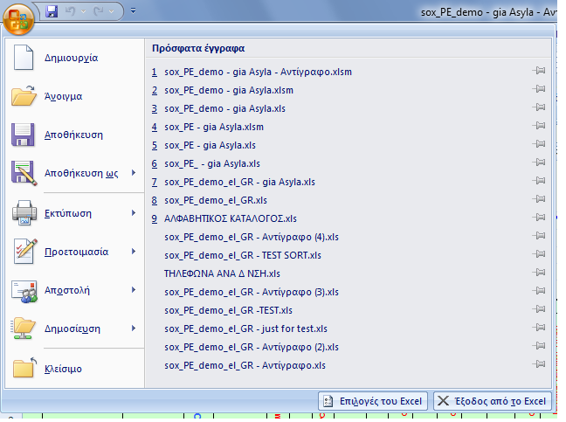
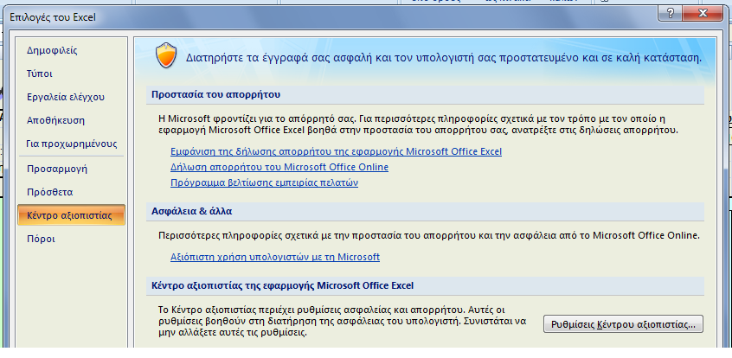
Ακολουθήστε τα βήματα όπως δείχνουν οι παρακάτω εικόνες :
1η | 2η

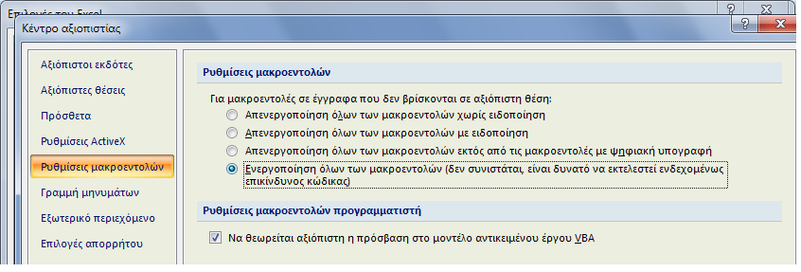 3η
Πατήστε ΟΚ και μετά κλείστε και ξανανοίξτε το αρχείο σας.

Στις περιπτώσεις όπου από την Ανακοίνωση δεν ορίζεται πρόταξη λόγω ΕΝΤΟΠΙΟΤΗΤΑΣ, η στήλη ΕΝΤΟΠΙΟΤΗΤΑ συμπληρώνεται με "Οχι"

Αν θέλετε να διαγράψετε ολοκληρη γραμμή επιλεξτε την και πατήστε Crtl + d

Για να εμφανίζεται ή εκτύπωση σε Α4 δηλώστε τα Δέξια και Αριστερά περιθώρια σε 0,5 όπως δείχνει η παρακάτω εικόνα
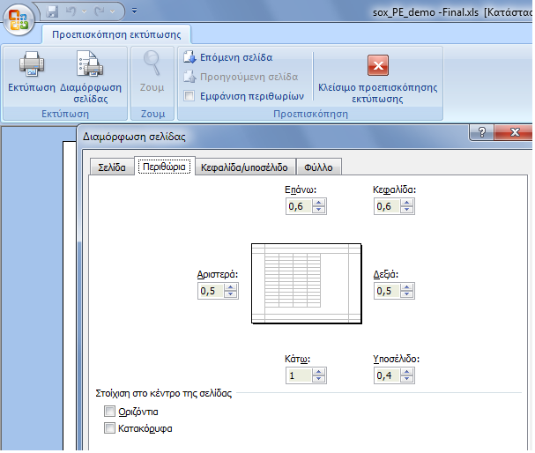

Κατάταξη
Εκτέλεση Κατάταξης
Εκτύπωση
Εκτύπωση
Εκτύπωση
Εκτύπωση
 | Φορέας : Γ.Ν.Α. "Γ. ΓΕΝΝΗΜΑΤΑΣ" |  |  |  |  |  |  |  |  |  |  |  |  |  |  | Ανακοίνωση :
 | Υπηρεσία : |  |  |  |  |  |  |  |  |  |  |  |  |  |  | Υπ' αριθμ. Σ.Ο.Χ. :
 | Έδρα Υπηρεσίας : Αθήνα |  |  |  |  |  |  |  |  |  |  |  |  |  |  | 2/2017
 | Διάρκεια Σύμβασης : Έως 31-12-2018

Α.Μ. | ΕΠΩΝΥΜΟ | ΟΝΟΜΑ | ΟΝΟΜΑ ΠΑΤΡΟΣ | ΑΡΙΘΜ. ΤΑΥΤΟΤ. | ΚΩΛΥΜΑ 8ΜΗΝΗΣ ΑΠΑΣΧΟΛΗΣΗΣ | ΕΝΤΟΠΙΟΤΗΤΑ | ΚΥΡΙΑ ΠΡΟΣΟΝΤΑ(1) / ΣΕΙΡΑ ΕΠΙΚΟΥΡΙΑΣ | ΚΡΙΤΗΡΙΑ |  |  |  |  |  | ΒΑΘΜΟΛΟΓΙΑ |  |  |  |  |  | sort ΚΩΛΥΜΑ 8ΜΗΝΗΣ ΑΠΑΣΧΟΛΗΣΗΣ | sort ΚΥΡΙΟΣ η ΕΠΙΚΟΥΡΙΚΟΣ ΠΙΝΑΚΑΣ | sort ΕΝΤΟΠΙΟΤΗΤΑ | sort ΣΥΝΟΛΟ ΜΟΝΑΔΩΝ | Σειρά Κατάταξης
 |  |  |  |  |  |  |  | ΧΡΟΝΟΣ ΑΝΕΡΓΙΑΣ (σε μήνες) | ΑΝΗΛΙΚΑ ΤΕΚΝΑ (αριθμ. ανήλικων τέκνων) | ΕΜΠΕΙΡΙΑ ΔΗΜΟΣΙΟΥ (σε μήνες) | ΕΜΠΕΙΡΙΑ ΙΔΙΩΤΙΚΟΥ (σε μήνες) | ΑΝΑΠΗΡΙΑ ΥΠΟΨΗΦΙΟΥ (Ποσοστό Αναπηρίας) | ΑΝΑΠΗΡΙΑ ΓΟΝΕΑ, ΤΕΚΝΟΥ (Ποσοστό Αναπηρίας) | ΜΟΝΑΔΕΣ (1) | ΜΟΝΑΔΕΣ (2) | ΜΟΝΑΔΕΣ (4α) | ΜΟΝΑΔΕΣ (4β) | ΜΟΝΑΔΕΣ (5) | ΜΟΝΑΔΕΣ (6)
 |  |  |  |  |  |  |  | (1) | (2) | (4α) | (4β) | (5) | (6)
241 | ΤΡΙΑΝΤΑΦΥΛΛΙΑ | ΕΛΕΝΗ | ΚΩΝΣΤΑΝΤΙΝΟΣ | ΑΙ149360 | Οχι | Ναι | 1 | 4 |  | 120 |  |  |  | 200 | 0 | 1080 | 0 | 0 | 0 | Οχι | 1 | Ναι | 1,280.00 | 1
520 | ΜΕΛΙΓΓΗ | ΓΕΩΡΓΙΑ | ΣΩΤΗΡΙΟΣ | Τ019570 | Οχι | Ναι | 1 |  | 2 | 120 |  |  |  | 0 | 60 | 1080 | 0 | 0 | 0 | Οχι | 1 | Ναι | 1,140.00 | 2
450 | ΓΚΙΟΚΑ | ΕΡΙΝΤΑ | ΣΟΦΟΚΛΗ | ΑΜ243626 | Οχι | Ναι | 1 |  | 1 | 120 |  |  |  | 0 | 30 | 1080 | 0 | 0 | 0 | Οχι | 1 | Ναι | 1,110.00 | 3
185 | ΓΩΓΙΑ | ΔΗΜΗΤΡΑ | ΙΩΑΝΝΗΣ | ΑΙ020027 | Οχι | Ναι | 1 |  |  | 120 |  |  |  | 0 | 0 | 1080 | 0 | 0 | 0 | Οχι | 1 | Ναι | 1,080.00 | 4
521 | ΚΕΡΑΜΟΠΟΥΛΟΥ | ΑΝΑΣΤΑΣΙΑ | ΑΓΓΕΛΟΣ | ΑΗ092780 | Οχι | Ναι | 1 |  |  | 120 |  |  |  | 0 | 0 | 1080 | 0 | 0 | 0 | Οχι | 1 | Ναι | 1,080.00 | 5
517 | ΔΕΛΗΓΙΑΝΝΗ | ΒΑΣΙΛΙΚΗ | ΦΩΤΙΟΣ | Π352691 | Οχι | Ναι | 1 |  |  | 120 |  |  |  | 0 | 0 | 1080 | 0 | 0 | 0 | Οχι | 1 | Ναι | 1,080.00 | 6
513 | ΣΤΡΙΓΓΑ | ΔΕΣΠΟΙΝΑ | ΠΟΛΥΧΡΟΝΗΣ | Σ523152 | Οχι | Ναι | 1 |  |  | 120 |  |  |  | 0 | 0 | 1080 | 0 | 0 | 0 | Οχι | 1 | Ναι | 1,080.00 | 7
473 | ΤΣΕΛΙΚΑ | ΠΑΝΑΓΙΩΤΑ | ΕΥΑΓΓΕΛΙΑ | Σ025406 | Οχι | Ναι | 1 |  |  | 120 |  |  |  | 0 | 0 | 1080 | 0 | 0 | 0 | Οχι | 1 | Ναι | 1,080.00 | 8
403 | ΝΤΕΜΙΡΗ | ΕΥΑΓΓΕΛΗ | ΚΩΝΣΤΑΝΤΙΝΟΣ | Π503838 | Οχι | Ναι | 1 |  |  | 120 |  |  |  | 0 | 0 | 1080 | 0 | 0 | 0 | Οχι | 1 | Ναι | 1,080.00 | 9
681 | ΣΤΥΛΟΥ | ΣΤΑΜΑΤΙΑ | ΘΩΜΑΣ | ΑΗ645450 | Οχι | Ναι | 1 |  |  | 120 |  |  |  | 0 | 0 | 1080 | 0 | 0 | 0 | Οχι | 1 | Ναι | 1,080.00 | 10
405 | ΤΣΑΚΟΥ | ΑΝΝΑ | ΚΩΝΣΤΑΝΤΙΝΟΣ | Χ527927 | Οχι | Ναι | 1 |  |  | 116 |  |  |  | 0 | 0 | 1044 | 0 | 0 | 0 | Οχι | 1 | Ναι | 1,044.00 | 11
491 | ΜΗΝΑ | ΚΥΡΙΑΚΗ | ΔΑΥΪΔ | Ρ082222 | Οχι | Ναι | 1 |  | 1 | 109 |  |  |  | 0 | 30 | 981 | 0 | 0 | 0 | Οχι | 1 | Ναι | 1,011.00 | 12
329 | ΠΕΡΔΙΚΑΡΗ | ΜΑΡΙΑ | ΝΙΚΟΛΑΟΣ | Σ531212 | Οχι | Ναι | 1 |  |  | 104 |  |  |  | 0 | 0 | 936 | 0 | 0 | 0 | Οχι | 1 | Ναι | 936.00 | 13
370 | ΨΥΧΑΡΗ | ΣΤΑΥΡΟΥΛΑ | ΒΑΣΙΛΕΙΟΣ | Ξ463999 | Οχι | Ναι | 1 |  |  | 101 |  |  |  | 0 | 0 | 909 | 0 | 0 | 0 | Οχι | 1 | Ναι | 909.00 | 14
510 | ΛΑΤΣΗ | ΕΛΕΝΗ | ΠΑΝΑΓΙΩΤΗΣ | Ρ691619 | Οχι | Ναι | 1 |  |  | 96 |  |  |  | 0 | 0 | 864 | 0 | 0 | 0 | Οχι | 1 | Ναι | 864.00 | 15
673 | ΜΠΟΤΟΥ | ΕΙΡΗΝΗ | ΑΘΑΝΑΣΙΟΣ | Φ004296 | Οχι | Ναι | 1 |  |  | 60 | 45 |  |  | 0 | 0 | 540 | 315 | 0 | 0 | Οχι | 1 | Ναι | 855.00 | 16
304 | ΣΤΑΜΑΤΗ | ΕΛΕΝΗ | ΒΑΣΙΛΕΙΟΣ | Π120883 | Οχι | Ναι | 1 |  | 2 | 88 |  |  |  | 0 | 60 | 792 | 0 | 0 | 0 | Οχι | 1 | Ναι | 852.00 | 17
503 | ΚΟΝΤΟΝΗ | ΣΤΥΛΙΑΝΗ | ΠΑΝΑΓΙΩΤΗΣ | Ξ395177 | Οχι | Ναι | 1 |  | 2 | 87 |  |  |  | 0 | 60 | 783 | 0 | 0 | 0 | Οχι | 1 | Ναι | 843.00 | 18
118 | ΝΤΑΡΖΑΝΟΥ | ΑΓΟΡΙΤΣΑ | ΚΩΝΣΤΑΝΤΙΝΟΣ | ΑΖ545439 | Οχι | Ναι | 1 |  |  |  | 120 |  |  | 0 | 0 | 0 | 840 | 0 | 0 | Οχι | 1 | Ναι | 840.00 | 19
394 | ΒΕΝΕΤΗ | ΜΑΡΙΑ | ΓΡΗΓΟΡΙΟΣ | ΑΙ557575 | Οχι | Ναι | 1 |  | 1 | 89 |  |  |  | 0 | 30 | 801 | 0 | 0 | 0 | Οχι | 1 | Ναι | 831.00 | 20
347 | ΜΑΝΟΥΣΑΚΗ | ΙΩΑΝΝΑ | ΓΕΩΡΓΙΟΣ | ΑΗ518095 | Οχι | Ναι | 1 | 4 |  | 68 |  |  |  | 200 | 0 | 612 | 0 | 0 | 0 | Οχι | 1 | Ναι | 812.00 | 21
614 | ΤΣΑΚΜΑΚΗ | ΚΩΝΣΤΑΝΤΟΥΛΑ | ΧΡΗΣΤΟΣ | Χ272252 | Οχι | Ναι | 1 |  | 2 | 83 |  |  |  | 0 | 60 | 747 | 0 | 0 | 0 | Οχι | 1 | Ναι | 807.00 | 22
584 | ΜΑΥΡΟΜΟΥΣΤΑΚΟΥ | ΧΡΥΣΑΝΘΗ | ΜΙΧΑΗΛ | ΑΜ168179 | Οχι | Ναι | 1 |  |  | 89 |  |  |  | 0 | 0 | 801 | 0 | 0 | 0 | Οχι | 1 | Ναι | 801.00 | 23
511 | ΠΑΡΑΣΚΕΥΟΠΟΥΛΟΥ | ΜΑΡΙΑ | ΘΕΟΔΩΡΟΣ | Ρ549799 | Οχι | Ναι | 1 |  |  | 89 |  |  |  | 0 | 0 | 801 | 0 | 0 | 0 | Οχι | 1 | Ναι | 801.00 | 24
686 | ΣΠΑΝΑΚΑ | ΚΩΝΣΤΑΝΤΙΝΑ | ΜΙΧΑΗΛ | Σ233984 | Οχι | Ναι | 1 |  |  | 89 |  |  |  | 0 | 0 | 801 | 0 | 0 | 0 | Οχι | 1 | Ναι | 801.00 | 25
313 | ΠΑΠΑÏΩΑΝΝΟΥ | ΜΑΡΙΑ | ΘΕΜΙΣΤΟΚΛΗΣ | Τ000498 | Οχι | Ναι | 1 |  | 1 | 85 |  |  |  | 0 | 30 | 765 | 0 | 0 | 0 | Οχι | 1 | Ναι | 795.00 | 26
351 | ΚΩΝΣΤΑ | ΚΩΝΣΤΑΝΤΙΝΑ | ΚΩΝΣΤΑΝΤΙΝΟΣ | Χ195322 | Οχι | Ναι | 1 |  |  | 88 |  |  |  | 0 | 0 | 792 | 0 | 0 | 0 | Οχι | 1 | Ναι | 792.00 | 27
365 | ΜΑΚΡΟΠΟΥΛΟΥ | ΣΤΑΜΑΤΙΑ | ΙΩΑΝΝΗΣ | ΑΝ018544 | Οχι | Ναι | 1 |  |  | 87 |  |  |  | 0 | 0 | 783 | 0 | 0 | 0 | Οχι | 1 | Ναι | 783.00 | 28
671 | ΜΠΑΓΙΩΡΓΟΥ | ΛΟΥΚΙΑ | ΛΑΜΠΡΟΣ | ΑΒ069806 | Οχι | Ναι | 1 |  | 1 | 83 |  |  |  | 0 | 30 | 747 | 0 | 0 | 0 | Οχι | 1 | Ναι | 777.00 | 29
180 | ΑΝΑΣΤΑΣΑΚΗ | ΜΑΡΘΑ | ΚΩΝΣΤΑΝΤΙΝΟΣ | ΑΙ608247 | Οχι | Ναι | 1 | 4 |  | 63 |  |  |  | 200 | 0 | 567 | 0 | 0 | 0 | Οχι | 1 | Ναι | 767.00 | 30
676 | ΑΒΡΑΜΑΚΗ | ΒΑΡΒΑΡΑ | ΝΙΚΟΛΑΟΣ | Ξ228914 | Οχι | Ναι | 1 |  |  | 84 |  |  |  | 0 | 0 | 756 | 0 | 0 | 0 | Οχι | 1 | Ναι | 756.00 | 31
636 | ΒΡΑΝΗ | ΕΛΕΝΗ | ΕΥΣΤΡΑΤΙΟΣ | ΑΜ601539 | Οχι | Ναι | 1 |  | 1 | 76 |  |  |  | 0 | 30 | 684 | 0 | 0 | 0 | Οχι | 1 | Ναι | 714.00 | 32
414 | ΣΚΟΛΑΡΙΚΟΥ | ΣΩΤΗΡΙΑ | ΦΩΤΙΟΣ | ΑΗ050756 | Οχι | Ναι | 1 |  | 1 | 76 |  |  |  | 0 | 30 | 684 | 0 | 0 | 0 | Οχι | 1 | Ναι | 714.00 | 33
455 | ΚΩΣΤΟΠΟΥΛΟΥ | ΔΕΣΠΟΙΝΑ | ΚΩΝΣΤΑΝΤΙΝΟΣ | Χ147350 | Οχι | Ναι | 1 |  | 1 | 73 |  |  |  | 0 | 30 | 657 | 0 | 0 | 0 | Οχι | 1 | Ναι | 687.00 | 34
501 | ΑΛΕΥΡΑ | ΖΩΗ | ΘΕΟΦΑΝΗΣ | ΑΙ033509 | Οχι | Ναι | 1 |  |  | 76 |  |  |  | 0 | 0 | 684 | 0 | 0 | 0 | Οχι | 1 | Ναι | 684.00 | 35
479 | ΤΕΤΡΙΜΙΔΑ | ΕΥΑΓΓΕΛΙΑ | ΝΙΚΟΛΑΟΣ | ΑΚ788410 | Οχι | Ναι | 1 |  |  | 76 |  |  |  | 0 | 0 | 684 | 0 | 0 | 0 | Οχι | 1 | Ναι | 684.00 | 36
523 | ΣΤΕΡΓΙΟΥ | ΕΛΕΝΗ | ΔΗΜΟΣΘΕΝΗΣ | ΑΚ606689 | Οχι | Ναι | 1 |  |  | 72 |  |  |  | 0 | 0 | 648 | 0 | 0 | 0 | Οχι | 1 | Ναι | 648.00 | 37
478 | ΤΖΑΒΕΛΑ | ΑΝΝΑ | ΑΝΔΡΕΑΣ | Χ153431 | Οχι | Ναι | 1 |  |  | 72 |  |  |  | 0 | 0 | 648 | 0 | 0 | 0 | Οχι | 1 | Ναι | 648.00 | 38
516 | ΔΕΛΗΓΙΑΝΝΗ | ΠΑΝΑΓΙΩΤΑ | ΒΑΣΙΛΕΙΟΣ | ΑΗ605542 | Οχι | Ναι | 1 | 4 |  | 49 |  |  |  | 200 | 0 | 441 | 0 | 0 | 0 | Οχι | 1 | Ναι | 641.00 | 39
391 | ΠΕΤΣΙΔΟΥ | ΒΑΣΙΛΙΚΗ | ΑΧΙΛΛΕΥΣ | ΑΙ045525 | Οχι | Ναι | 1 |  | 2 | 62 |  |  |  | 0 | 60 | 558 | 0 | 0 | 0 | Οχι | 1 | Ναι | 618.00 | 40
181 | ΦΑΡΔΕΛΛΑ | ΑΙΚΑΤΕΡΙΝΗ | ΙΩΑΝΝΗΣ | ΑΜ096515 | Οχι | Ναι | 1 |  |  | 62 |  |  |  | 0 | 0 | 558 | 0 | 0 | 0 | Οχι | 1 | Ναι | 558.00 | 41
411 | ΚΕΦΑΛΑ | ΣΤΑΥΡΟΥΛΑ | ΘΩΜΑΣ | ΑΚ789838 | Οχι | Ναι | 1 |  |  | 60 |  |  |  | 0 | 0 | 540 | 0 | 0 | 0 | Οχι | 1 | Ναι | 540.00 | 42
174 | ΜΑΥΡΟΥΔΗ | ΑΙΚΑΤΕΡΙΝΗ | ΦΡΑΓΚΙΣΚΟΣ | ΑΖ111489 | Οχι | Ναι | 1 |  |  | 59 |  |  |  | 0 | 0 | 531 | 0 | 0 | 0 | Οχι | 1 | Ναι | 531.00 | 43
312 | ΚΑΤΣΑΡΟΥ | ΚΑΤΙΝΑ | ΠΑΝΤΕΛΗΣ | ΑΒ770587 | Οχι | Ναι | 1 |  | 2 | 49 |  |  |  | 0 | 60 | 441 | 0 | 0 | 0 | Οχι | 1 | Ναι | 501.00 | 44
...

